CAS CLIENTS
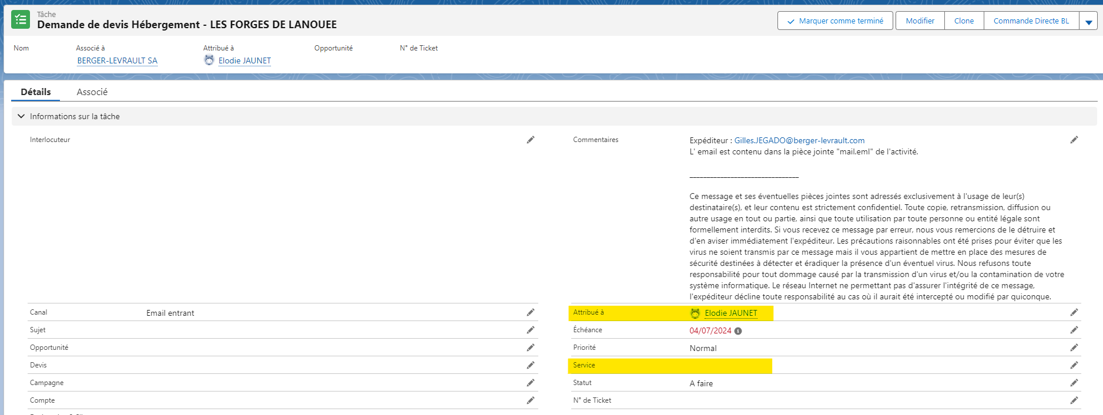
Typologie de cas clients |  | Process à suivre | Activité Salesforce Attribuée à | Service
CONTRATS | Le client souhaite résilier un contrat | Lui rappeler le numéro du service : 0820 13 10 13 pour son prochain besoin. Puis (exceptionnellement) créer une activité dans SF à partir du compte client exceptionnellement | Integration service | Facturation
 | Le client a une question sur le contenu ou la couverture de son contrat/de son marché | Lui rappeler le numéro du service : 0820 13 10 13 pour son prochain besoin. Puis (exceptionnellement) créer une activité dans SF à partir du compte client exceptionnellement | Integration service | Facturation
FACTURATION | Le client a reçu une facture et a des questions à ce sujet | Lui rappeler le numéro du service : 0820 13 10 13 pour son prochain besoin. Puis (exceptionnellement) créer une activité dans SF à partir du compte client exceptionnellement | Integration service | Recouvrement
MISE EN SERVICE | Le client a fait une commande et souhaite planifier les interventions | Il doit contacter le 0820 10 11 10 COLLECTIVITES : En cas de non réponse ou demande urgente, un mail à Marie-Pierre BRABESSA et Nathalie PIMMEL est conseillé SANTE : En cas de non réponse ou demande urgente, un mail à Nathalie BERRAND est conseillé EDITION : les clients peuvent joindre directement le 0820 02 02 02 en faisant les choix nécessaires pour arriver sur le SAV Edition qui gère les demandes liées aux commandes | Pas d'activité Salesforce jusqu'à nouvel ordre
 | Le client veut savoir ou en est sa commande
ASSISTANCE | Le client veut déposer un ticket pour l'assistance | Lui rappeler qu'il a de nombreux outils à sa disposition (dont BL API par exemple) est-ce qu'il les a consultés avant d'appeler ? Ensuite il doit déposer ses demandes d'assistance lui-même via son Espace Client (pour lui permettre de tracer le suivi de toute son activité). Le guider si nécessaire. Dernier recours : il peut contacter l'assistance au 0820 02 02 02 directement | Pas d'activité Salesforce jusqu'à nouvel ordre
 | Le client veut relancer un ticket pour l'assistance | Via son Espace Clients,il peut relancer toutes ses demandes. Selon le contexte, vous pouvez également le faire dans Salesforce si nécessaire.
COMMERCE | Le client veut un devis | Penser à le guider vers son Espace Clients. Si le formulaire n'est pas disponible, créer une activité dans SF attribuée au SDR en charge du tier et du département concerné (CF. fichier excel des affectations commerciales en pj) | Les activités Salesforce sont à attribuer de façon nominative aux SDR en fonction des tiers et départements clients (Cf fichiers d'affectations en pj) Le champs "service" reste vide
 | Pour de la formation
 | Pour le CFU emagnus
 | Pour un connecteur (CPP,ACTES,CFN,DSN …)
 | Pour un certificat
 | Pour du matériel (régul licences Oracle, migration SQL vers 2019, casque audio, antivirus,Bl.system care, télétravail,parcous cyber,BL.recovery …)
 | Pour des API enfance
 | Pour des webinaires
 | Pour campus marchés BLGF ou SEDITGF
 | Le client veut un devis pour un produit qui n'est pas commandable via l'EC en ligne | Créer une activité dans SF attribuée au SDR en charge du tier et du département concerné (CF. fichier excel des affectations commerciales en pj)
 | Le client a besoin d'un devis ou de commander un produit en lien avec l'équipe EDITION (documents, ouvrages, Légibase …) | Possibilité de transférer l'appel directement sur l'équipe RC Champigneulles via Hermès. Au besoin, ne pas hésiter à envoyer un mail à l'adresse ci-après : relationsclients@berger-levrault.com avec les infos ci-desssous (à minima) : n° compte + désignation du compte + interlocuteur et ses coordonnées + motif de l'appel clair et précis | Pas d'activité Salesforce jusqu'à nouvel ordre
 | Le client a besoin d'un devis concernant du matériel ou de la réinstallation d'applications BL (contrôle de conformité par ex) | Créer une activité dans SF attribuée à l'équipe BL TECH dont vous trouverez le détail des affectations par tiers et secteurs géographiques dans le fichier en pj. | Les activités Salesforce sont à attribuer de façon nominative à l'équipe BL TECH en fonction des tiers et départements (Cf fichiers d'affectation BL TECH en pj) Le champs "service" reste vide

